Cenário - Home
Projeto: | BLOOD4LIFE
Data : | 2020-12-04
Versão: | 00.00.001

Caso de Teste: | Testar os redirecionamentos da tela de Home

Pré-Requisitos:
Configurar ambiente, baixar o repositorio no https://github.com/BandTec/Blood4Life
Rodar o comando npm install || npm i , para baixar todas as dependencias necessarias do projeto
Logar no sistema

Id do TC | Cenário | Condição/Iteração com sistema | Esperado / Valor esperado | Print Screen da Tela Esperada | Status – Desenvolvimento | Status – Qualidade
Id1 | Redirecionamento | Clicar no botão Entrar, e ser redirecionado para a tela de login do doador | Tela de Login |  | OK | OK
Id2 | Redirecionamento | Clicar no botão Hospital, e ser redirecionado para a tela de login do hospital | Tela de login do Hospital |  | OK | OK
Id3 | Redirecionamento | Clicar no frase , e ser redirecionado para uma pagina de doação de sangue | Tela de doação de sangue |  | OK | OK
Id4 | Redirecionamento | Clicar no botão Tornar-se doador, e ser redirecionado para a tela de cadastro do doador | Tela de Cadastro de Doador |  | OK | OK
Id5 | Redirecionamento | Clicar no botão Cadastre seu Hospital, e ser redirecionado para a tela de cadastro do hospital | Tela de Cadastro de Hospitais |  | OK | OK
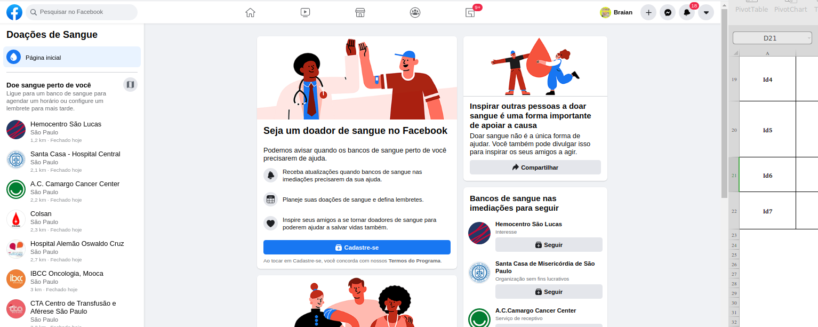
Id6 | Redirecionamento | A o clicar no botão do Facebook ser redirecionado para uma pagina de doação de sangue | Pagina do Facebook de doação de sangue |  | OK | OK
Id7 | Redirecionamento | A o clicar no botão do Instagram ser redirecionado para uma pagina de doação de sangue | Pagina do Instagram de doação de sangue |  | OK | OK
Id8 | Redirecionamento | A o clicar no botão do Twitter ser redirecionado para uma pagina de doação de sangue | Pagina do Twitter de doação de sangue |  | OK | OK
Id9 | Redirecionamento | A o clicar no botão do Linkedin ser redirecionado para uma pagina de doação de sangue | Pagina do Linkedin de doação de sangue |  | OK | OK

